PLANILHA ORCAMENTARIA
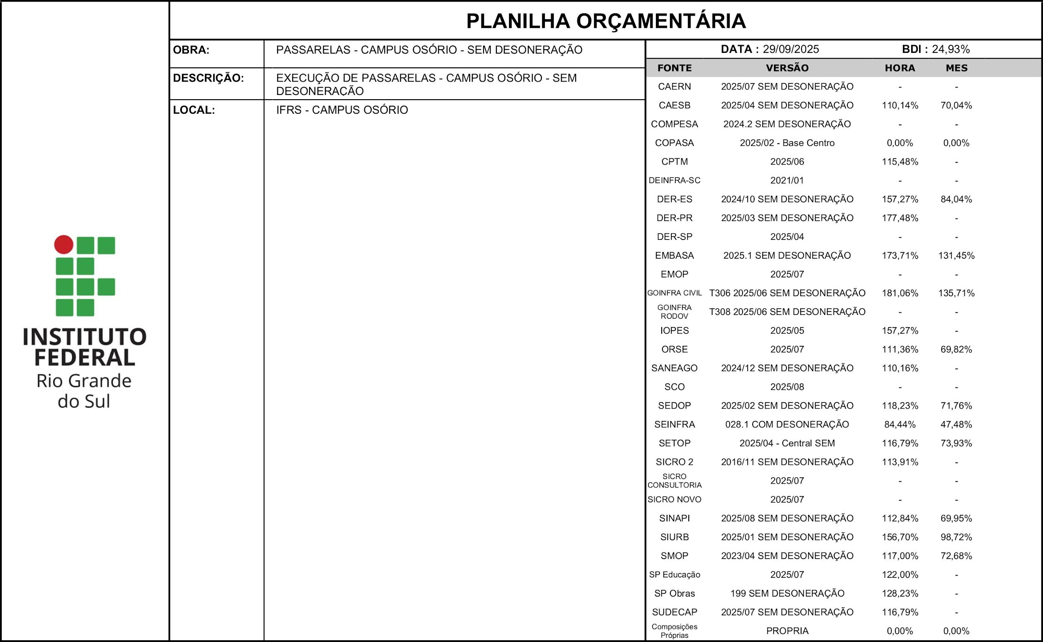 |  |  |  |  |  |  |  | % DESCONTO OFERTADO NA LICITAÇÃO | VALOR FINAL
 |  |  |  |  |  |  |  | 0.00% | 249592.08
ITEM | CÓDIGO | DESCRIÇÃO | FONTE | UND | QUANTIDADE | PREÇO UNITÁRIO R$ | PREÇO TOTAL R$ | % DESCONTO OFERTADO | PREÇO TOTAL COM DESCONTO
1 | Passarelas |  |  |  |  |  | 249592.08 | 0.00% | 249592.08
1.1 | SERVIÇOS INICIAIS |  |  |  |  |  | 22508.38 | 0.00% | 22508.38
1.1.1 | 103689 | FORNECIMENTO E INSTALAÇÃO DE PLACA DE OBRA COM CHAPA GALVANIZADA E ESTRUTURA DE MADEIRA. AF_03/2022_PS | SINAPI | M2 | 2.00 | 577.58 | 1155.16 | 0.00% | 1155.16
1.1.2 | 00010777 | LOCACAO DE CONTAINER 2,30 X 4,30 M, ALT. 2,50 M, PARA SANITARIO, COM 3 BACIAS, 4 CHUVEIROS, 1 LAVATORIO E 1 MICTORIO (NAO INCLUI MOBILIZACAO/DESMOBILIZACAO) | SINAPI | MES | 5.00 | 1451.1 | 7255.5 | 0.00% | 7255.5
1.1.3 | 010005 | Barracão de madeira/Almoxarifado | SEDOP | m² | 6.00 | 682.37 | 4094.22 | 0.00% | 4094.22
1.1.4 | 00002706 | ENGENHEIRO CIVIL DE OBRA JUNIOR (HORISTA) | SINAPI | H | 30.00 | 155.95 | 4678.5 | 0.00% | 4678.5
1.1.5 | 00004083 | ENCARREGADO GERAL DE OBRAS (HORISTA) | SINAPI | H | 60.00 | 88.75 | 5325 | 0.00% | 5325
1.2 | ESTRUTURA E COBERTURA |  |  |  |  |  | 180790.84 | 0.00% | 180790.84
1.2.1 | 96523 | ESCAVAÇÃO MANUAL PARA BLOCO DE COROAMENTO OU SAPATA (INCLUINDO ESCAVAÇÃO PARA COLOCAÇÃO DE FÔRMAS). AF_01/2024 | SINAPI | M3 | 7.32 | 130.4 | 954.53 | 0.00% | 954.53
1.2.2 | 96557 | CONCRETAGEM DE BLOCO DE COROAMENTO OU VIGA BALDRAME, FCK 30 MPA, COM USO DE BOMBA - LANÇAMENTO, ADENSAMENTO E ACABAMENTO. AF_01/2024 | SINAPI | M3 | 7.32 | 967.13 | 7079.39 | 0.00% | 7079.39
1.2.3 | C0769 | CHAPA POLICARBONATO ALVEOLAR CRISTAL ESP.= 6mm | SEINFRA | M2 | 362.15 | 163.26 | 59124.61 | 0.00% | 59124.61
1.2.4 | 15.03.150 | Fornecimento e montagem de estrutura metálica em perfil metalon, sem pintura | SP Obras | KG | 2,935.33 | 21.79 | 63960.84 | 0.00% | 63960.84
1.2.5 | OBR-025 | CALANDRAGEM DE TUBO METÁLICO GALVANIZADO | SMOP | KG | 731.71 | 3.07 | 2246.35 | 0.00% | 2246.35
1.2.6 | I14085 | Emenda rápida para policarbonato de 4 a 6mm, diversas cores | ORSE | m | 231.34 | 20.24 | 4682.32 | 0.00% | 4682.32
1.2.7 | 100748 | PINTURA COM TINTA ALQUÍDICA DE ACABAMENTO (ESMALTE SINTÉTICO FOSCO) APLICADA A ROLO OU PINCEL SOBRE PERFIL METÁLICO EXECUTADO EM FÁBRICA (POR DEMÃO). AF_01/2020 | SINAPI | M2 | 750.00 | 15.73 | 11797.5 | 0.00% | 11797.5
1.2.8 | 100720 | PINTURA COM TINTA ALQUÍDICA DE FUNDO (TIPO ZARCÃO) APLICADA A ROLO OU PINCEL SOBRE PERFIL METÁLICO EXECUTADO EM FÁBRICA (POR DEMÃO). AF_01/2020 | SINAPI | M2 | 375.00 | 15.04 | 5640 | 0.00% | 5640
1.2.9 | C0769 | CHAPA POLICARBONATO ALVEOLAR CRISTAL ESP.= 6mm (substituição) | SEINFRA | M2 | 155.00 | 163.26 | 25305.3 | 0.00% | 25305.3
1.3 | DRENAGEM |  |  |  |  |  | 16337.46 | 0.00% | 16337.46
1.3.1 | 94227 | CALHA EM CHAPA DE AÇO GALVANIZADO NÚMERO 24, DESENVOLVIMENTO DE 33 CM, INCLUSO TRANSPORTE VERTICAL. AF_07/2019 | SINAPI | M | 35.00 | 91.86 | 3215.1 | 0.00% | 3215.1
1.3.2 | 94231 | RUFO EM CHAPA DE AÇO GALVANIZADO NÚMERO 24, CORTE DE 25 CM, INCLUSO TRANSPORTE VERTICAL. AF_07/2019 | SINAPI | M | 27.00 | 73.98 | 1997.46 | 0.00% | 1997.46
1.3.3 | 89578 | TUBO PVC, SÉRIE R, ÁGUA PLUVIAL, DN 100 MM, FORNECIDO E INSTALADO EM CONDUTORES VERTICAIS DE ÁGUAS PLUVIAIS. AF_06/2022 | SINAPI | M | 24.00 | 45.39 | 1089.36 | 0.00% | 1089.36
1.3.4 | 103006 | CAIXA COM GRELHA RETANGULAR DE FERRO FUNDIDO, EM ALVENARIA COM TIJOLOS CERÂMICOS MACIÇOS, DIMENSÕES INTERNAS: 0,20 X 1,00 X 0,4 M. AF_05/2025 | SINAPI | UN | 6.00 | 1006.81 | 6040.86 | 0.00% | 6040.86
1.3.5 | 93358 | ESCAVAÇÃO MANUAL DE VALA. AF_09/2024 | SINAPI | M3 | 6.00 | 120.13 | 720.78 | 0.00% | 720.78
1.3.6 | 89512 | TUBO PVC, SÉRIE R, ÁGUA PLUVIAL, DN 100 MM, FORNECIDO E INSTALADO EM RAMAL DE ENCAMINHAMENTO. AF_06/2022 | SINAPI | M | 34.00 | 67.35 | 2289.9 | 0.00% | 2289.9
1.3.7 | 95695 | CURVA 90 GRAUS, PVC, SERIE R, ÁGUA PLUVIAL, DN 100 MM, JUNTA ELÁSTICA, FORNECIDO E INSTALADO EM CONDUTORES VERTICAIS DE ÁGUAS PLUVIAIS. AF_06/2022 | SINAPI | UN | 12.00 | 82 | 984 | 0.00% | 984
1.4 | PASSEIO |  |  |  |  |  | 26882.09 | 0.00% | 26882.09
1.4.1 | 94992 | EXECUÇÃO DE PASSEIO (CALÇADA) OU PISO DE CONCRETO COM CONCRETO MOLDADO IN LOCO, FEITO EM OBRA, ACABAMENTO CONVENCIONAL, ESPESSURA 6 CM, ARMADO. AF_08/2022 | SINAPI | M2 | 56.00 | 105.93 | 5932.08 | 0.00% | 5932.08
1.4.2 | 94275 | ASSENTAMENTO DE GUIA (MEIO-FIO) EM TRECHO RETO, CONFECCIONADA EM CONCRETO PRÉ-FABRICADO, DIMENSÕES 100X15X13X20 CM (COMPRIMENTO X BASE INFERIOR X BASE SUPERIOR X ALTURA). AF_01/2024 | SINAPI | M | 38.00 | 57.71 | 2192.98 | 0.00% | 2192.98
1.4.3 | 101090 | PISO EM BASALTO ASSENTADO SOBRE ARGAMASSA SECA DE CIMENTO E AREIA, TRAÇO 1:3, REJUNTADO COM CIMENTO COMUM. AF_05/2020 | SINAPI | M2 | 56.00 | 297.62 | 16666.72 | 0.00% | 16666.72
1.4.4 | 97635 | REMOÇÃO DE PISO DE BLOCO INTERTRAVADO OU DE PEDRA PORTUGUESA, DE FORMA MANUAL, COM REAPROVEITAMENTO. AF_09/2023 | SINAPI | M2 | 25.00 | 21.91 | 547.75 | 0.00% | 547.75
1.4.5 | 104658 | PISO PODOTÁTIL DE ALERTA OU DIRECIONAL, DE CONCRETO, ASSENTADO SOBRE ARGAMASSA. AF_03/2024 | SINAPI | M2 | 8.00 | 192.82 | 1542.56 | 0.00% | 1542.56
1.5 | SERVIÇOS COMPLEMENTARES |  |  |  |  |  | 3073.31 | 0.00% | 3073.31
1.5.1 | 97645 | REMOÇÃO DE JANELAS, DE FORMA MANUAL, SEM REAPROVEITAMENTO. AF_09/2023 | SINAPI | M2 | 4.00 | 34.39 | 137.56 | 0.00% | 137.56
1.5.2 | 97622 | DEMOLIÇÃO DE ALVENARIA DE BLOCO FURADO, DE FORMA MANUAL, SEM REAPROVEITAMENTO. AF_09/2023 | SINAPI | M3 | 2.00 | 79.67 | 159.34 | 0.00% | 159.34
1.5.3 | 94805 | PORTA DE ALUMÍNIO DE ABRIR PARA VIDRO SEM GUARNIÇÃO, 87X210CM, FIXAÇÃO COM PARAFUSOS, INCLUSIVE VIDROS - FORNECIMENTO E INSTALAÇÃO. AF_12/2019 | SINAPI | UN | 1.00 | 1359.78 | 1359.78 | 0.00% | 1359.78
1.5.4 | 104218 | EMBOÇO OU MASSA ÚNICA EM ARGAMASSA TRAÇO 1:2:8, PREPARO MANUAL, APLICADA MANUALMENTE EM PANOS DE FACHADA COM PRESENÇA DE VÃOS, ESPESSURA DE 25 MM, ACESSO POR ANDAIME. AF_08/2022 | SINAPI | M2 | 1.30 | 72.36 | 94.07 | 0.00% | 94.07
1.5.5 | 98689 | SOLEIRA EM GRANITO, LARGURA 15 CM, ESPESSURA 2,0 CM. AF_09/2020 | SINAPI | M | 1.00 | 147.89 | 147.89 | 0.00% | 147.89
1.5.6 | 88415 | APLICAÇÃO MANUAL DE FUNDO SELADOR ACRÍLICO EM PAREDES EXTERNAS DE CASAS. AF_03/2024 | SINAPI | M2 | 1.30 | 5.37 | 6.98 | 0.00% | 6.98
1.5.7 | 95626 | APLICAÇÃO MANUAL DE TINTA LÁTEX ACRÍLICA EM PAREDE EXTERNAS DE CASAS, DUAS DEMÃOS. AF_03/2024 | SINAPI | M2 | 1.30 | 21.16 | 27.51 | 0.00% | 27.51
1.5.8 | 95305 | TEXTURA ACRÍLICA, APLICAÇÃO MANUAL EM PAREDE, UMA DEMÃO. AF_04/2023 | SINAPI | M2 | 1.30 | 18.6 | 24.18 | 0.00% | 24.18
1.5.9 | 99814 | LIMPEZA DE SUPERFÍCIE COM JATO DE ALTA PRESSÃO. AF_04/2019 | SINAPI | M2 | 400.00 | 2.79 | 1116 | 0.00% | 1116
 |  |  |  |  | VALOR BDI TOTAL: |  | 49812.3 | 0.00% | 49812.3
 |  |  |  |  | VALOR ORÇAMENTO: |  | 199779.78 | 0.00% | 199779.78
 |  |  |  |  | VALOR TOTAL: |  | 249592.08 | 0.00% | 249592.08

CRONOGRAMA
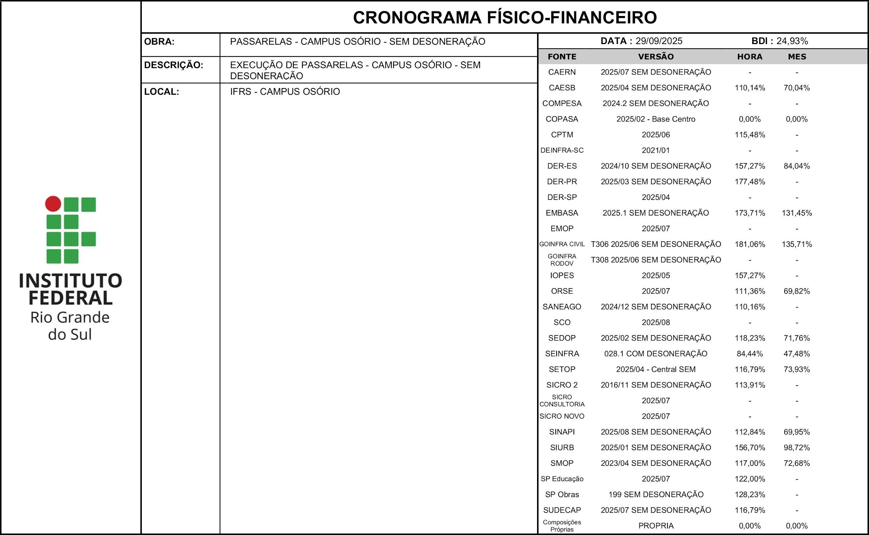
ITEM | DESCRIÇÃO | VALOR (R$) | MÊS 1 | MÊS 2 | MÊS 3 | MÊS 4 | MÊS 5 | Total parcela
1 | Passarelas | 249592.08 | 13.32% | 18.47% | 35.27% | 22.58% | 10.36% | 100.00%
 |  |  | 33257.55 | 46095 | 88032.07 | 56346.06 | 25861.4 | 249592.08
 |  | 249592.08 | 33257.55 | 46095 | 88032.07 | 56346.06 | 25861.4 | 249592.08
 |  |  | 33257.55 | 79352.55 | 167384.62 | 223730.68 | 249592.08

CRONOGRAMA FÍSICO-FINANCEIRO CONSIDERANDO O DESCONTO OFERTADO NA LICITAÇÃO DE: |  |  |  |  |  |  |  | 0.00%
ITEM | DESCRIÇÃO | VALOR (R$) | MÊS 1 | MÊS 2 | MÊS 3 | MÊS 4 | MÊS 5 | Total parcela
1 | Passarelas | 249592.08 | 13.32% | 18.47% | 35.27% | 22.58% | 10.36% | 100.00%
 |  |  | 33257.55 | 46095 | 88032.07 | 56346.06 | 25861.4 | 249592.08
 |  | 249592.08 | 33257.55 | 46095 | 88032.07 | 56346.06 | 25861.4 | 249592.08
 |  |  | 33257.55 | 79352.55 | 167384.62 | 223730.68 | 249592.08

